Sheet1
comment | param | node1 | node2 | node3 | node4 | node5 | node6 | node7 | node8 | node9 | node10 |  |  | Africa/Algiers
роль узла AF, конфигуратор берет только те узлы, у которых заполнена роль | node_role | base | base | base | worker | worker | worker |  |  |  |  |  |  | Atlantic/Cape_Verde
Пароль для ОС | ssh_password | positive | positive | positive | positive | positive | positive |  |  |  |  | недопустимо использовать подсеть 10.233.0.0/17 (она используется для сети kubernetes) |  | Africa/Ndjamena
Имена хостов, которые будут заданы | hostname | ptaf-base1 | ptaf-base2 | ptaf-base3 | ptaf-worker1 | ptaf-worker2 | ptaf-worker3 |  |  |  |  | недопустимо исползовать link-адреса 169.254.0.0/16 |  | Africa/Abidjan
 | eth0_ip | 10.10.1.15 | 10.10.1.16 | 10.10.1.17 | 10.10.1.18 | 10.10.1.19 | 10.10.1.20 |  |  |  |  |  |  | Africa/Bamako
 | eth0_netmask | 255.255.255.0 | 255.255.255.0 | 255.255.255.0 | 255.255.255.0 | 255.255.255.0 | 255.255.255.0 |  |  |  |  |  |  | Africa/Banjul
 | eth0_gw |  |  |  |  |  |  |  |  |  |  |  |  | Africa/Conakry
роль интерфейса | eth0_role | CLUSTER | CLUSTER | CLUSTER | CLUSTER | CLUSTER | CLUSTER |  |  |  |  |  |  | Africa/Dakar
режим интерфейса - static/dhcp | eth0_mode | static | static | static | static | static | static |  |  |  |  |  |  | Africa/Freetown
 | eth1_ip | 10.10.2.15 | 10.10.2.16 | 10.10.2.17 | 10.10.2.18 | 10.10.2.19 | 10.10.2.20 |  |  |  |  |  |  | Africa/Lome
 | eth1_netmask | 255.255.255.0 | 255.255.255.0 | 255.255.255.0 | 255.255.255.0 | 255.255.255.0 | 255.255.255.0 |  |  |  |  |  |  | Africa/Nouakchott
 | eth1_gw | 10.10.2.1 | 10.10.2.1 | 10.10.2.1 | 10.10.2.1 | 10.10.2.1 | 10.10.2.1 |  |  |  |  |  |  | Africa/Ouagadougou
роль интерфейса | eth1_role | MGMT | MGMT | MGMT | WAN | WAN | WAN |  |  |  |  |  |  | Atlantic/St_Helena
режим интерфейса - static/dhcp | eth1_mode | static | static | static | static | static | static |  |  |  |  |  |  | Africa/Cairo
 | eth2_ip |  |  |  | 10.10.3.18 | 10.10.3.19 | 10.10.3.20 |  |  |  |  |  |  | Africa/Accra
 | eth2_netmask |  |  |  | 255.255.255.0 | 255.255.255.0 | 255.255.255.0 |  |  |  |  |  |  | Africa/Bissau
 | eth2_gw |  |  |  | 10.10.3.1 | 10.10.3.1 | 10.10.3.1 |  |  |  |  |  |  | Africa/Nairobi
роль интерфейса | eth2_role |  |  |  | LAN | LAN | LAN |  |  |  |  |  |  | Africa/Addis_Ababa
режим интерфейса - static/dhcp | eth2_mode |  |  |  | static | static | static |  |  |  |  |  |  | Africa/Asmara
 | eth3_ip |  |  |  |  |  |  |  |  |  |  |  |  | Africa/Dar_es_Salaam
 | eth3_netmask |  |  |  |  |  |  |  |  |  |  | base | управляющий узел | Africa/Djibouti
 | eth3_gw |  |  |  |  |  |  |  |  |  |  | worker | обрабатывающий трафик узел | Africa/Kampala
роль интерфейса | eth3_role |  |  |  |  |  |  |  |  |  |  | base-worker | управляющий и обрабатывающий трафик узел | Africa/Mogadishu
режим интерфейса - static/dhcp | eth3_mode |  |  |  |  |  |  |  |  |  |  |  |  | Indian/Antananarivo
Интерфейс на котором будет default GW, для остальных интерфейсов дефолтный маршрут добавляется в отдельную таблицу. Для WAN интерфейса маршрут добавляется в UI в настройках профиля трафика. Для CLUSTER шлюз не нужен, это изолированная сеть | MGMT |  |  |  |  |  |  |  |  |  |  |  |  | Indian/Comoro
 |  | ntp 1 | ntp 2 | ntp 3 |  |  |  |  |  |  |  |  |  | Indian/Mayotte
NTP сервера можно оставить пустым, тогда будут дефолтные | ntp_ip | 10.10.2.2 | 10.10.2.3 | 10.10.2.4 |  |  |  |  |  |  |  | CLUSTER | интерфейс для кластерного взаимодействия, должен быть на всех узлах на отдельном интерфейсе, в изолированном сегменте (другие интерфейсы не должны быть в этой подсети!) | Africa/Monrovia
 |  | dns 1 | dns 2 | dns 3 |  |  |  |  |  |  |  | MGMT | интерфейс для управления (SSH), можно только на base узлах, с которых к воркерам подключаться по CLUSTER-интерфейсу | Africa/Tripoli
DNS сервера | dns_ip | 10.10.2.2 | 10.10.2.3 | 10.10.2.4 |  |  |  |  |  |  |  | LAN | интерфейс для подключения к защищаемым сайтам, не обязателен, если сайты доступны с WAN | Indian/Mauritius
Grafana | vip_monitoring | 10.10.2.14 |  |  | https://10.10.2.14:3000 |  |  |  |  |  |  | WAN | интерфейс для приема веб-трафика | Africa/Casablanca
UI | vip_manage | 10.10.2.14 |  |  | https://10.10.2.14 |  |  |  |  |  |  |  |  | Africa/El_Aaiun
Подключение агентов | vip_border | 10.10.2.14 |  |  | https://10.10.2.14:8443 |  |  |  |  |  |  | static | если IP задаются в ручную (рекомендуемый режим) | Africa/Maputo
Timezone | Europe/Moscow |  |  |  |  |  |  |  |  |  |  | dhcp | если интерфейс получает IP по dhcp, то не желательно чтобы он сменился | Africa/Blantyre
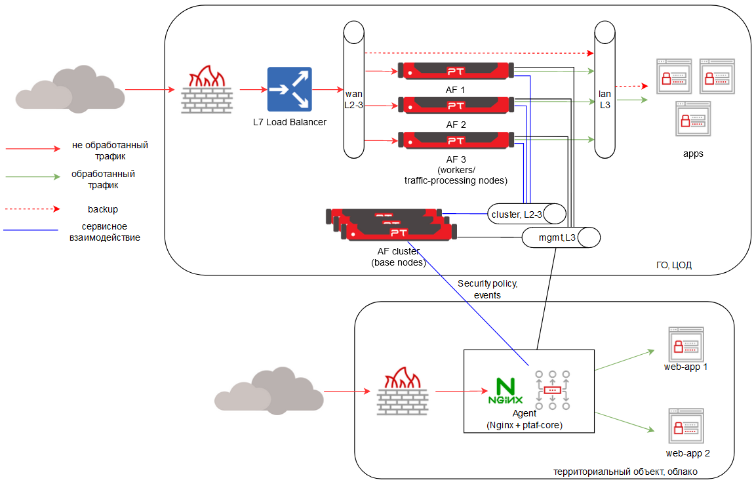
 |  |  |  |  |  |  |  |  |  |  |  |  |  | Africa/Bujumbura
 | VIP-ы не должны быть в CLUSTER подсети |  |  |  |  |  |  |  |  |  |  |  |  | Africa/Gaborone
 |  |  |  |  |  |  |  |  |  |  |  |  |  | Africa/Harare
 |  |  |  |  |  |  |  |  |  |  |  |  |  | Africa/Kigali
 |  |  |  |  |  |  |  |  |  |  |  |  |  | Africa/Lubumbashi
 |  |  |  |  |  |  |  |  |  |  |  |  |  | Africa/Lusaka
 |  |  |  |  |  |  |  |  |  |  |  |  |  | Africa/Windhoek
 |  |  |  |  |  |  |  |  |  |  |  |  |  | Africa/Lagos
 |  |  |  |  |  |  |  |  |  |  |  |  |  | Africa/Bangui
 |  |  |  |  |  |  |  |  |  |  |  |  |  | Africa/Brazzaville
 |  |  |  |  |  |  |  |  |  |  |  |  |  | Africa/Douala
 |  |  |  |  |  |  |  |  |  |  |  |  |  | Africa/Kinshasa
 |  |  |  |  |  |  |  |  |  |  |  |  |  | Africa/Libreville
 |  |  |  |  |  |  |  |  |  |  |  |  |  | Africa/Luanda
 |  |  |  |  |  |  |  |  |  |  |  |  |  | Africa/Malabo
 |  |  |  |  |  |  |  |  |  |  |  |  |  | Africa/Niamey
 |  |  |  |  |  |  |  |  |  |  |  |  |  | Africa/Porto-Novo
 |  |  |  |  |  |  |  |  |  |  |  |  |  | Indian/Reunion
 |  |  |  |  |  |  |  |  |  |  |  |  |  | Africa/Sao_Tome
 |  |  |  |  |  |  |  |  |  |  |  |  |  | Indian/Mahe
 |  |  |  |  |  |  |  |  |  |  |  |  |  | Africa/Johannesburg
 |  |  |  |  |  |  |  |  |  |  |  |  |  | Africa/Maseru
 |  |  |  |  |  |  |  |  |  |  |  |  |  | Africa/Mbabane
 |  |  |  |  |  |  |  |  |  |  |  |  |  | Africa/Khartoum
 |  |  |  |  |  |  |  |  |  |  |  |  |  | Africa/Juba
 |  |  |  |  |  |  |  |  |  |  |  |  |  | Africa/Tunis
 |  |  |  |  |  |  |  |  |  |  |  |  |  | Antarctica/Casey
 |  |  |  |  |  |  |  |  |  |  |  |  |  | Antarctica/Davis
 |  |  |  |  |  |  |  |  |  |  |  |  |  | Antarctica/Mawson
 |  |  |  |  |  |  |  |  |  |  |  |  |  | Indian/Kerguelen
 |  |  |  |  |  |  |  |  |  |  |  |  |  | Antarctica/DumontDUrville
 |  |  |  |  |  |  |  |  |  |  |  |  |  | Antarctica/Syowa
 |  |  |  |  |  |  |  |  |  |  |  |  |  | Antarctica/Troll
 |  |  |  |  |  |  |  |  |  |  |  |  |  | Antarctica/Vostok
 |  |  |  |  |  |  |  |  |  |  |  |  |  | Antarctica/Rothera
 |  |  |  |  |  |  |  |  |  |  |  |  |  | Asia/Kabul
 |  |  |  |  |  |  |  |  |  |  |  |  |  | Asia/Yerevan
 |  |  |  |  |  |  |  |  |  |  |  |  |  | Asia/Baku
 |  |  |  |  |  |  |  |  |  |  |  |  |  | Asia/Dhaka
 |  |  |  |  |  |  |  |  |  |  |  |  |  | Asia/Thimphu
 |  |  |  |  |  |  |  |  |  |  |  |  |  | Indian/Chagos
 |  |  |  |  |  |  |  |  |  |  |  |  |  | Asia/Brunei
 |  |  |  |  |  |  |  |  |  |  |  |  |  | Asia/Yangon
 |  |  |  |  |  |  |  |  |  |  |  |  |  | Asia/Shanghai
 |  |  |  |  |  |  |  |  |  |  |  |  |  | Asia/Urumqi
 |  |  |  |  |  |  |  |  |  |  |  |  |  | Asia/Hong_Kong
 |  |  |  |  |  |  |  |  |  |  |  |  |  | Asia/Taipei
 |  |  |  |  |  |  |  |  |  |  |  |  |  | Asia/Macau
 |  |  |  |  |  |  |  |  |  |  |  |  |  | Asia/Nicosia
 |  |  |  |  |  |  |  |  |  |  |  |  |  | Asia/Famagusta
 |  |  |  |  |  |  |  |  |  |  |  |  |  | Europe/Nicosia
 |  |  |  |  |  |  |  |  |  |  |  |  |  | Asia/Tbilisi
 |  |  |  |  |  |  |  |  |  |  |  |  |  | Asia/Dili
 |  |  |  |  |  |  |  |  |  |  |  |  |  | Asia/Kolkata
 |  |  |  |  |  |  |  |  |  |  |  |  |  | Asia/Jakarta
 |  |  |  |  |  |  |  |  |  |  |  |  |  | Asia/Pontianak
 |  |  |  |  |  |  |  |  |  |  |  |  |  | Asia/Makassar
 |  |  |  |  |  |  |  |  |  |  |  |  |  | Asia/Jayapura
 |  |  |  |  |  |  |  |  |  |  |  |  |  | Asia/Tehran
 |  |  |  |  |  |  |  |  |  |  |  |  |  | Asia/Baghdad
 |  |  |  |  |  |  |  |  |  |  |  |  |  | Asia/Jerusalem
 |  |  |  |  |  |  |  |  |  |  |  |  |  | Asia/Tokyo
 |  |  |  |  |  |  |  |  |  |  |  |  |  | Asia/Amman
 |  |  |  |  |  |  |  |  |  |  |  |  |  | Asia/Almaty
 |  |  |  |  |  |  |  |  |  |  |  |  |  | Asia/Qyzylorda
 |  |  |  |  |  |  |  |  |  |  |  |  |  | Asia/Qostanay
 |  |  |  |  |  |  |  |  |  |  |  |  |  | Asia/Aqtobe
 |  |  |  |  |  |  |  |  |  |  |  |  |  | Asia/Aqtau
 |  |  |  |  |  |  |  |  |  |  |  |  |  | Asia/Atyrau
 |  |  |  |  |  |  |  |  |  |  |  |  |  | Asia/Oral
 |  |  |  |  |  |  |  |  |  |  |  |  |  | Asia/Bishkek
 |  |  |  |  |  |  |  |  |  |  |  |  |  | Asia/Seoul
 |  |  |  |  |  |  |  |  |  |  |  |  |  | Asia/Pyongyang
 |  |  |  |  |  |  |  |  |  |  |  |  |  | Asia/Beirut
 |  |  |  |  |  |  |  |  |  |  |  |  |  | Asia/Kuala_Lumpur
 |  |  |  |  |  |  |  |  |  |  |  |  |  | Asia/Kuching
 |  |  |  |  |  |  |  |  |  |  |  |  |  | Indian/Maldives
 |  |  |  |  |  |  |  |  |  |  |  |  |  | Asia/Hovd
 |  |  |  |  |  |  |  |  |  |  |  |  |  | Asia/Ulaanbaatar
 |  |  |  |  |  |  |  |  |  |  |  |  |  | Asia/Choibalsan
 |  |  |  |  |  |  |  |  |  |  |  |  |  | Asia/Kathmandu
 |  |  |  |  |  |  |  |  |  |  |  |  |  | Asia/Karachi
 |  |  |  |  |  |  |  |  |  |  |  |  |  | Asia/Gaza
 |  |  |  |  |  |  |  |  |  |  |  |  |  | Asia/Hebron
 |  |  |  |  |  |  |  |  |  |  |  |  |  | Asia/Manila
 |  |  |  |  |  |  |  |  |  |  |  |  |  | Asia/Qatar
 |  |  |  |  |  |  |  |  |  |  |  |  |  | Asia/Bahrain
 |  |  |  |  |  |  |  |  |  |  |  |  |  | Asia/Riyadh
 |  |  |  |  |  |  |  |  |  |  |  |  |  | Asia/Aden
 |  |  |  |  |  |  |  |  |  |  |  |  |  | Asia/Kuwait
 |  |  |  |  |  |  |  |  |  |  |  |  |  | Asia/Singapore
 |  |  |  |  |  |  |  |  |  |  |  |  |  | Asia/Colombo
 |  |  |  |  |  |  |  |  |  |  |  |  |  | Asia/Damascus
 |  |  |  |  |  |  |  |  |  |  |  |  |  | Asia/Dushanbe
...

